101
报表名称 | 问题描述 | 复现步骤 | 提出时间 | 截图 | 备注
XL pos系统发货单明细查询 | 点击查询报错 | 日期字段选择2021.1.7-2021.7.21 | 2021.7.21

XL库存超期统计表4（按品牌） | 点击查询一直加载中 | 日期选择2021.1.7-2021.7.21 | 2021.7.21

XL库存分析汇总表 | 响应时间过长，界面没法显示出，一直处于加载中 | 当前日期选择2021.02.03 | 2021.7.21

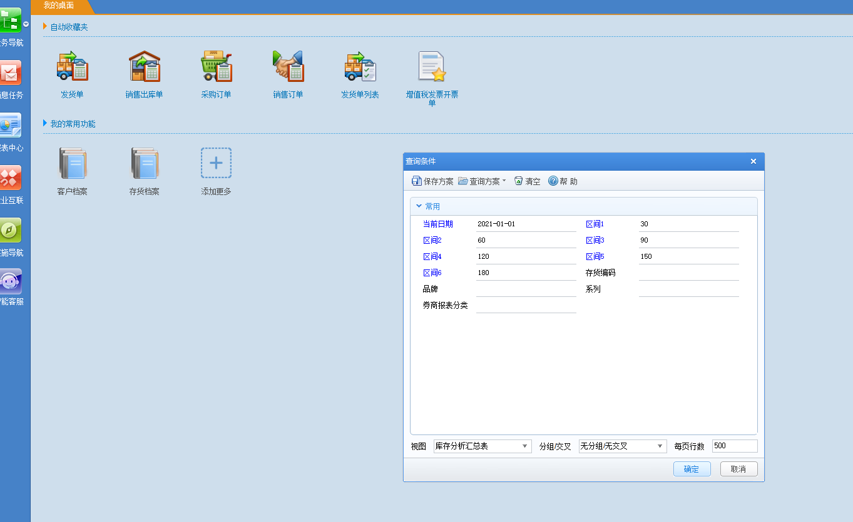
库存分析汇总表 | 响应时间过长，界面没法显示出，一直处于加载中 | 见截图填写的区间段 | 2021.7.21

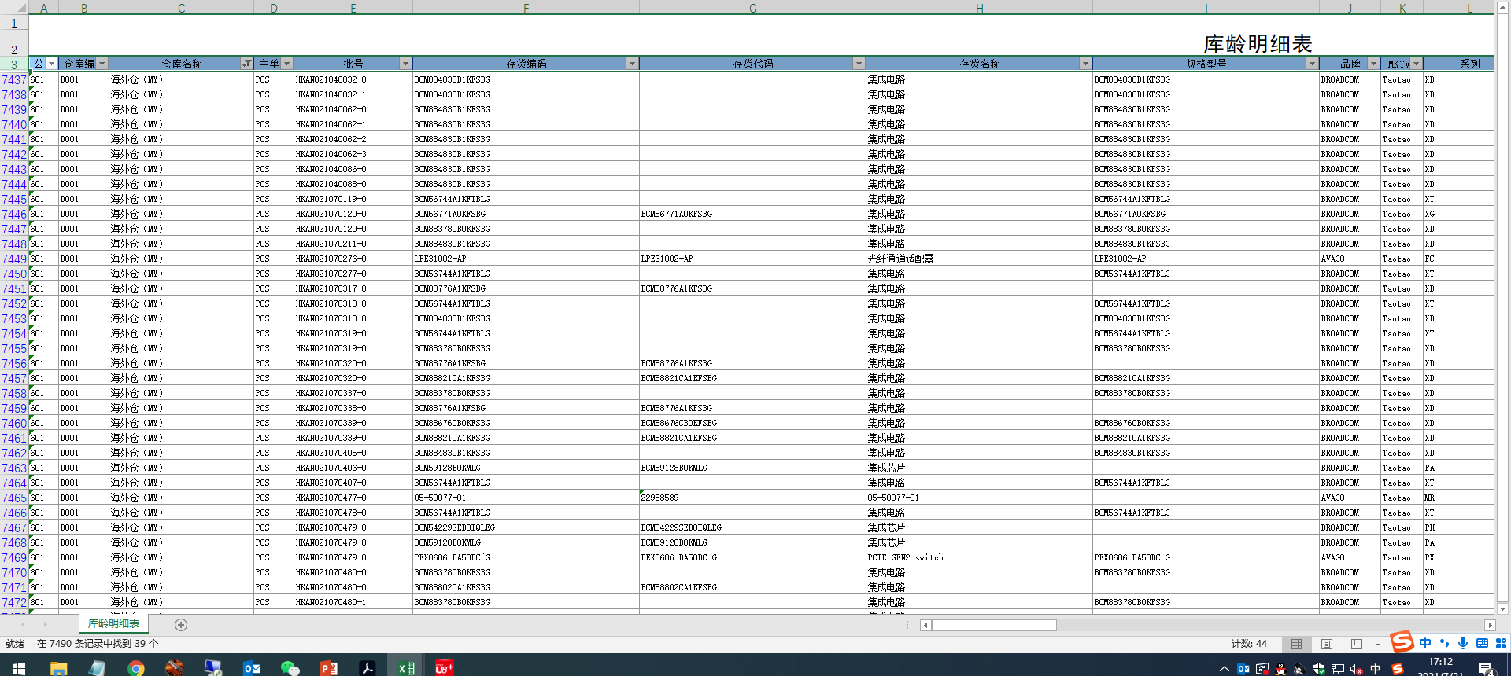
库龄明细表 | 表中出现海外仓库信息，报表中不应出现 |  | 2021.7.21

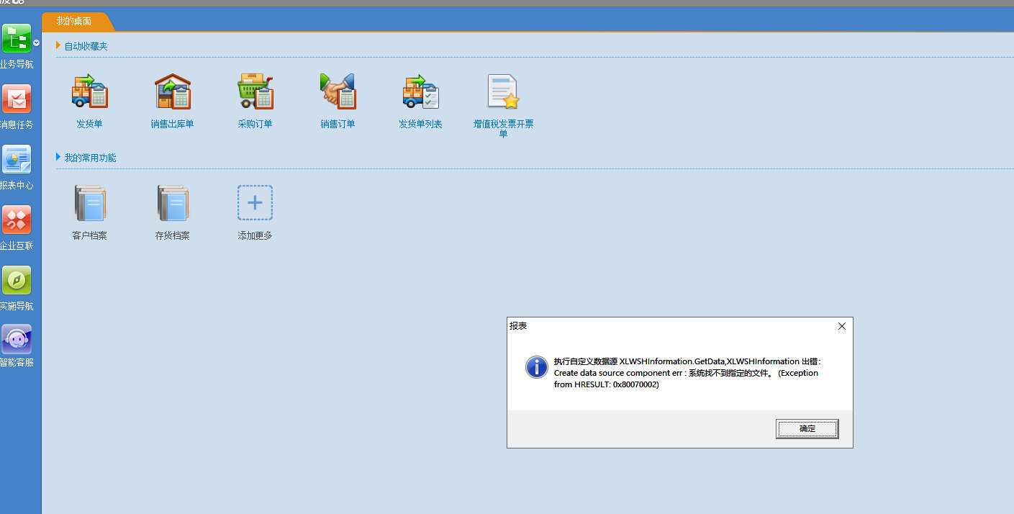
未审批消息报表 | 点击报表报错 | 报表中心，选择销售管理，找到未审批消息报表 | 2021.7.22

601
报表名称 | 问题描述 | 复现步骤 | 提出时间 | 截图 | 备注
xl pos系统发货单明细查询 | 查询无法出数据 | 点击报表中心，选择销售管理，点击该报表 | 2021.7.22

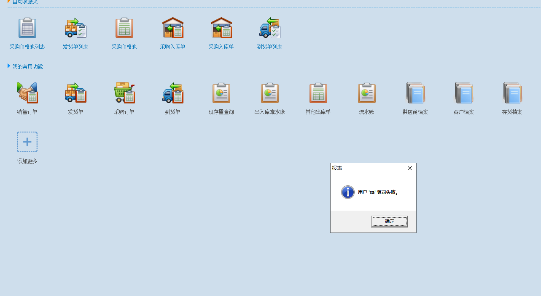
XL markting统计汇总表和统计明细表 | 点击查询报表提示用户登录失败

XL vmi仓库发货单与调拨单关联查询表

XL sales客户回款统计表1-汇总 | 点击查询报表提示用户登录失败
XL sales客户回款统计表2-明细

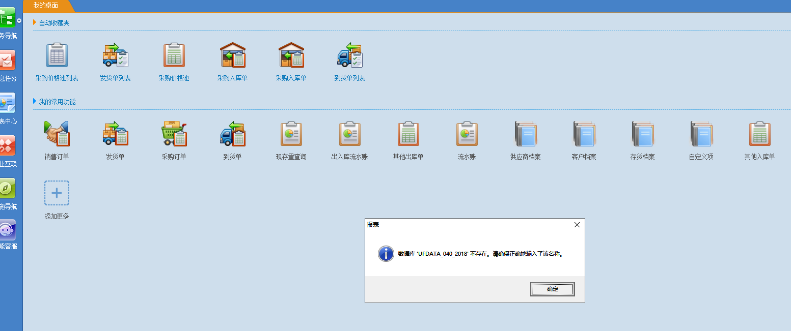
XL sales排行表1（应收） | 点击查询报数据库名称错

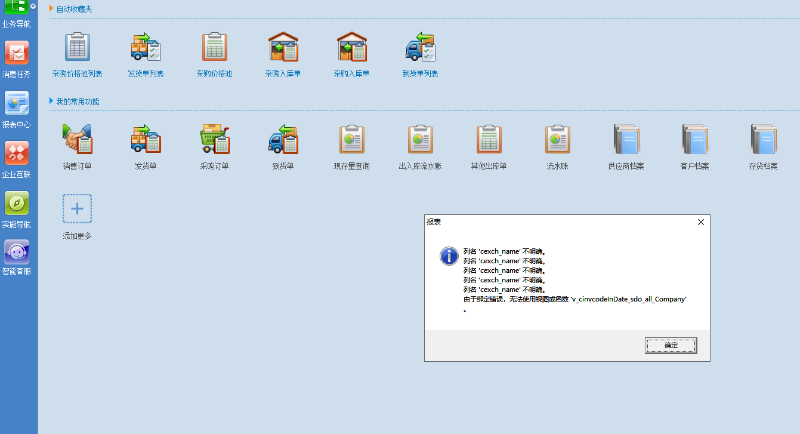
XL sales排行表2（库存） | 点击查询报列名不明确错误
XL sales统计报表

XL资产统计表-明细 | 查询报列名不对

xl资金报表-余额表 | 查询报错

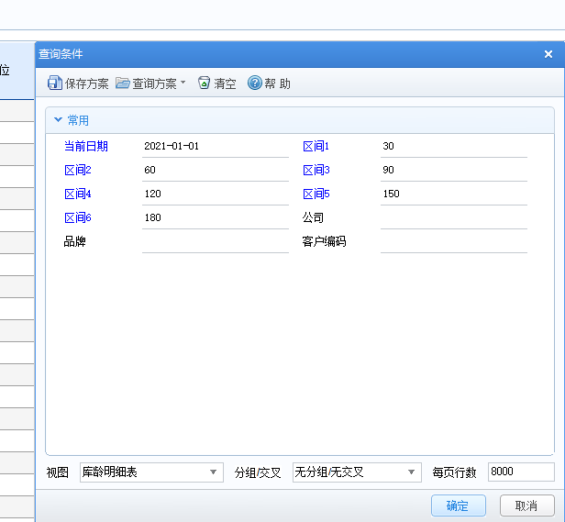
库龄明细表 | 报表查询出现海外仓，查询条件如图所示

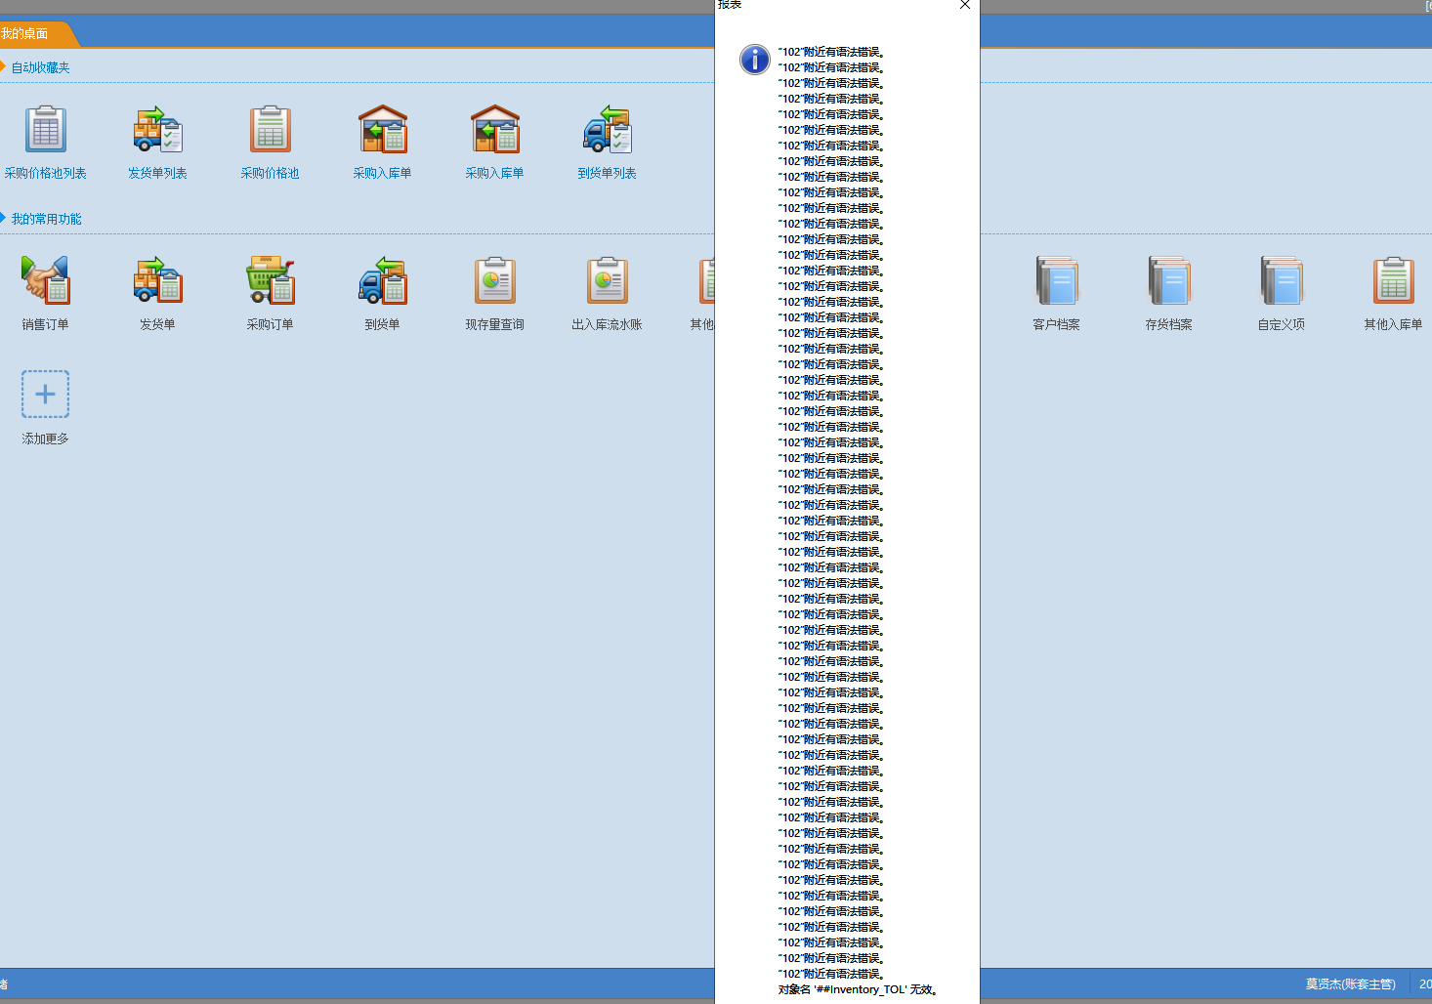
销售GAP分析报表 | 查询报表出错

